ENGAGEMENTS
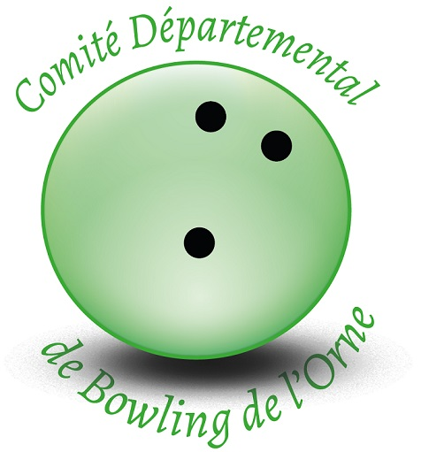
 | ENGAGEMENT / FACTURE Date: | Date:
 | Championnats Doublettes Honneur CD61
 | Argentan les 26-27 septembre 2026
 | CLUB:
 | Date limite d'inscription : | 2026-09-13
Engagement par personne : | Lignage par personne : | Total par personne:
0.00 € | 30.40 € |  |  | 30.40 €
NOM Prénom | Club | Cat. | Sexe | Prix
Doublette 1
 |  | Hon

Doublette 2
 |  | Hon

Doublette 3
 |  | Hon

Doublette 4
 |  | Hon

Doublete 5
 |  | Hon

Doublette 6
 |  | Hon

Doublette 7
 |  | Hon

Doublette 8
 |  | Hon

 |  | Total à payer € |  | 0.00 €
A retourner au responsable de compétition : Babeth Plomion
mail : cd61@ffbsq.org
Le règlement devra être sur le compte du CD61 une semaine avant la compétition

De préférence par virement : FR76 1548 9048 5200 0716 1640 187 BIC/SWIFT CMCIFR2A
Libellé: DOUBHON + Nom du Club
Par chèque à l'ordre de CDBSQ Orne : Babeth Plomion, 1 rue de Juillet 61150 ECOUCHE

